Security Requirements
 |  | Mobile Application Security Verification Standard
 |  | OWASP MSTG v1.4.0 (commit: b04750a)
 |  | OWASP MASVS v1.4.2 (commit: 2a8b582)

Architecture, Design and Threat Modeling Requirements

ID | MSTG-ID | Detailed Verification Requirement | L1 | L2 | R | Android | iOS | Status

1.1 | MSTG-ARCH-1 | Tous les composants de l'application sont identifiés et leur besoin est confirmé. |  |  |  | Test Case | N/A | Fail | Projet de cours, pas d'architecture faite avant la réalisation du code
1.2 | MSTG-ARCH-2 | Les contrôles de sécurité ne sont jamais mis en oeuvre seulement côté client, mais aussi sur les points terminaux distants. |  |  |  |  |  | Fail | pas de contrôle sur l'API
1.3 | MSTG-ARCH-3 | Une architecture de haut niveau concernant l'application mobile et tous les services distants utilisés a été définie et la sécurité a été prise en compte dans cette architecture. |  |  |  |  |  | Pass
1.4 | MSTG-ARCH-4 | Les données considérées comme sensibles dans le contexte de l'application mobile sont clairement identifiées. |  |  |  |  |  | Pass
1.5 | MSTG-ARCH-5 | Tous les composants de l'application sont définis en termes des fonctions métier et/ou de sécurité qu'ils apportent.
1.6 | MSTG-ARCH-6 | Un modèle de menaces pour l'application mobile et les services distants associés a été livré et définit les menaces potentielles et les contre-mesures associées.
1.7 | MSTG-ARCH-7 | Tous les contrôles de sécurité ont une implémentation centralisée. |  |  |  | Test Case | N/A
1.8 | MSTG-ARCH-8 | Il existe une politique explicite sur la façon de gérer les clés de cryptographie (dès qu'elles existent) tout au long de leur cycle de vie. Idéalement, un standard de gestion des clés est suivi (tel que NIST SP 800-57).
1.9 | MSTG-ARCH-9 | Un mécanisme pour permettre les mises à jour de l'application mobile existe. |  |  |  | Test Case | Test Case
1.10 | MSTG-ARCH-10 | La sécurité est prise en compte tout au long du cycle de développement.
1.11 | MSTG-ARCH-11 | Une politique de divulgation responsable est mise en place et appliquée d'une manière efficiente.
1.12 | MSTG-ARCH-12 | L'application doit se conformer aux lois et règlementations de confidentialité. |  |  |  |  |  | Pass | pas de réutilisation des données de l'utilisateur.

Data Storage and Privacy Requirements

ID | MSTG-ID | Detailed Verification Requirement | L1 | L2 | R | Android | iOS | Status

2.1 | MSTG-STORAGE-1 | Les fonctions de stockage sécurisées proposées par les systèmes doivent être utilisées de manière appropriée pour stocker les données sensibles tels que les informations personnellement identifiables (PII), les références des utilisateurs ou les clés cryptographiques. |  |  |  | Test Case | Test Case | Pass | Shared pref chiffré
2.2 | MSTG-STORAGE-2 | Aucune donnée sensible ne devrait être stockée hors du conteneur de l'application ou des fonctions de stockage sécurisées proposées par le système. |  |  |  | Test Case | Test Case | Pass
2.3 | MSTG-STORAGE-3 | Aucune donnée sensible n'est écrite dans les journaux applicatifs. |  |  |  | Test Case | Test Case | Pass | L'application ne log rien
2.4 | MSTG-STORAGE-4 | Aucune donnée sensible n'est partagée avec des tierces parties à moins que cela ne soit un besoin de l'architecture. |  |  |  | Test Case | Test Case | Pass | seulement avec le serveur mais c'est un besoin de l'architecture
2.5 | MSTG-STORAGE-5 | Le cache du clavier est désactivé sur les champs d'entrée textuels qui traitent de données sensibles. |  |  |  | Test Case | Test Case | Fail | Seul ce champ d'entrée ne garde pas en mémoire les texte rentré, il faudrait utiliser ce champs pour tout notre form : inputType="textVisiblePassword"
2.6 | MSTG-STORAGE-6 | Aucune donnée sensible n'est exposée par les mécanismes d'IPC. |  |  |  | Test Case | Test Case | Fail | mot de passe au moment du login/sign up récupéré dans un binding
2.7 | MSTG-STORAGE-7 | Aucune donnée sensible, tels que les mots de passe ou les codes PIN, n'est exposée à travers l'interface utilisateur. |  |  |  | Test Case | Test Case | Pass | Les mots de passe sont caché, input type password
2.8 | MSTG-STORAGE-8 | Aucune donnée sensible n'est incluse dans les sauvegardes générées par le système d'exploitation mobile. |  |  |  | Test Case | Test Case
2.9 | MSTG-STORAGE-9 | L'application enlève les données sensibles des vues lors de son passage en arrière-plan. |  |  |  | Test Case | Test Case
2.10 | MSTG-STORAGE-10 | L'application ne garde pas les données sensibles en mémoire plus longtemps que nécessaire et la mémoire est explicitement nettoyée après son utilisation. |  |  |  | Test Case | Test Case
2.11 | MSTG-STORAGE-11 | L'application met en oeuvre un minimum de politique concernant la sécurité de l'accès à l'appareil tel que l'obligation pour l'utilisateur de définir un code d'accès à l'appareil. |  |  |  | Test Case | Test Case
2.12 | MSTG-STORAGE-12 | L'application instruit l'utilisateur sur les types d'information personnellement identifiable traités ainsi que sur les bonnes pratiques que l'utilisateur devrait suivre en utilisant l'application. |  |  |  |  |  | Pass | L'utilsateur est averti de quel données sont traitées et comment
2.13 | MSTG-STORAGE-13 | Aucune donnée sensible ne doit être stockée localement sur l'appareil mobile. Par contre, les données doivent être extraites à partir d'un point terminal distant et stockées seulement en mémoire.
2.14 | MSTG-STORAGE-14 | Si le stockage des données sensibles localement est encore exigé, ces dernières doivent être chiffrées par une clé dérivée d'un stockage matériel qui exige l'authentification.
2.15 | MSTG-STORAGE-15 | Le stockage local de l'application doit être effacé après un nombre excessif de tentatives d'authentification erronées.

Cryptography Requirements

ID | MSTG-ID | Detailed Verification Requirement | L1 | L2 | R | Android | iOS | Status

3.1 | MSTG-CRYPTO-1 | L'application n'utilise pas la cryptographie symétrique avec des clés codées en dur comme seule méthode de chiffrement. |  |  |  | Test Case | Test Case | Pass | on utilise une clef symétrique pour chiffrer les shared preferences , cette clef est stockée dans le key store
3.2 | MSTG-CRYPTO-2 | L'application utilise des implémentations de primitives cryptographiques éprouvées. |  |  |  | Test Case | Test Case | Pass | La clef de chiffrement des shared pref est une clef AES-GCM de 256 bits.
3.3 | MSTG-CRYPTO-3 | L'application utilise des primitives cryptographiques appropriées au cas d'utilisation, configurées en adéquation avec les bonnes pratiques de l'industrie. |  |  |  | Test Case | Test Case | Pass
3.4 | MSTG-CRYPTO-4 | L'application n'utilise pas de protocole ou d'algorithme de cryptographie considéré par la communauté comme déprécié pour des raisons de sécurité. |  |  |  | Test Case | N/A | Pass | Librairie encrypted shared pref n'est pas déprécié
3.5 | MSTG-CRYPTO-5 | L'application ne ré-utilise pas la même clé de cryptographie à des fins différentes. |  |  |  | Test Case | Test Case | Pass | La master key est uniquement utilisé pour chiffrer et déchiffrer données dans shared pref
3.6 | MSTG-CRYPTO-6 | Toute valeur aléatoire est générée par un générateur de nombres aléatoires offrant un bon niveau de sécurité. |  |  |  | Test Case | Test Case | Fail | MOBSF nous informe que le générateur de nombre aléatoire utilisé pour générer la master keys n'est potentiellement pas fiable à 100%

Authentication and Session Management Requirements

ID | MSTG-ID | Detailed Verification Requirement | L1 | L2 | R | Android | iOS | Status

4.1 | MSTG-AUTH-1 | Si l'application donne accès aux utilisateurs à un service distant, un certain niveau d'authentification, tel que l'authentification par nom d'utilisateur / mot de passe, est faite sur le point terminal distant. |  |  |  | Test Case | N/A | Pass
4.2 | MSTG-AUTH-2 | Si des sessions avec état sont utilisées, le point terminal distant utilise des identifiants de session aléatoirement générés pour authentifier les requêtes des clients sans avoir à envoyer les références des utilisateurs. |  |  |  |  |  | Fail | pas de contrôle sur l'API
4.3 | MSTG-AUTH-3 | Si l'authentification sans état basée sur des jetons est utilisée, le serveur fournit des jetons qui ont été signés par un algorithme à la sécurité éprouvée. |  |  |  |  |  | Fail | pas de contrôle sur l'API
4.4 | MSTG-AUTH-4 | Le point terminal distant met fin à la session existante lorsque l'utilisateur se déconnecte. |  |  |  |  |  | Fail | pas de contrôle sur l'API
4.5 | MSTG-AUTH-5 | Une politique de mot de passe existe et est appliquée sur le point terminal distant. |  |  |  |  |  | Pass
4.6 | MSTG-AUTH-6 | Le point terminal distant implémente un mécanisme permettant la protection contre les essais répétés de références utilisateurs. |  |  |  |  |  | Fail | 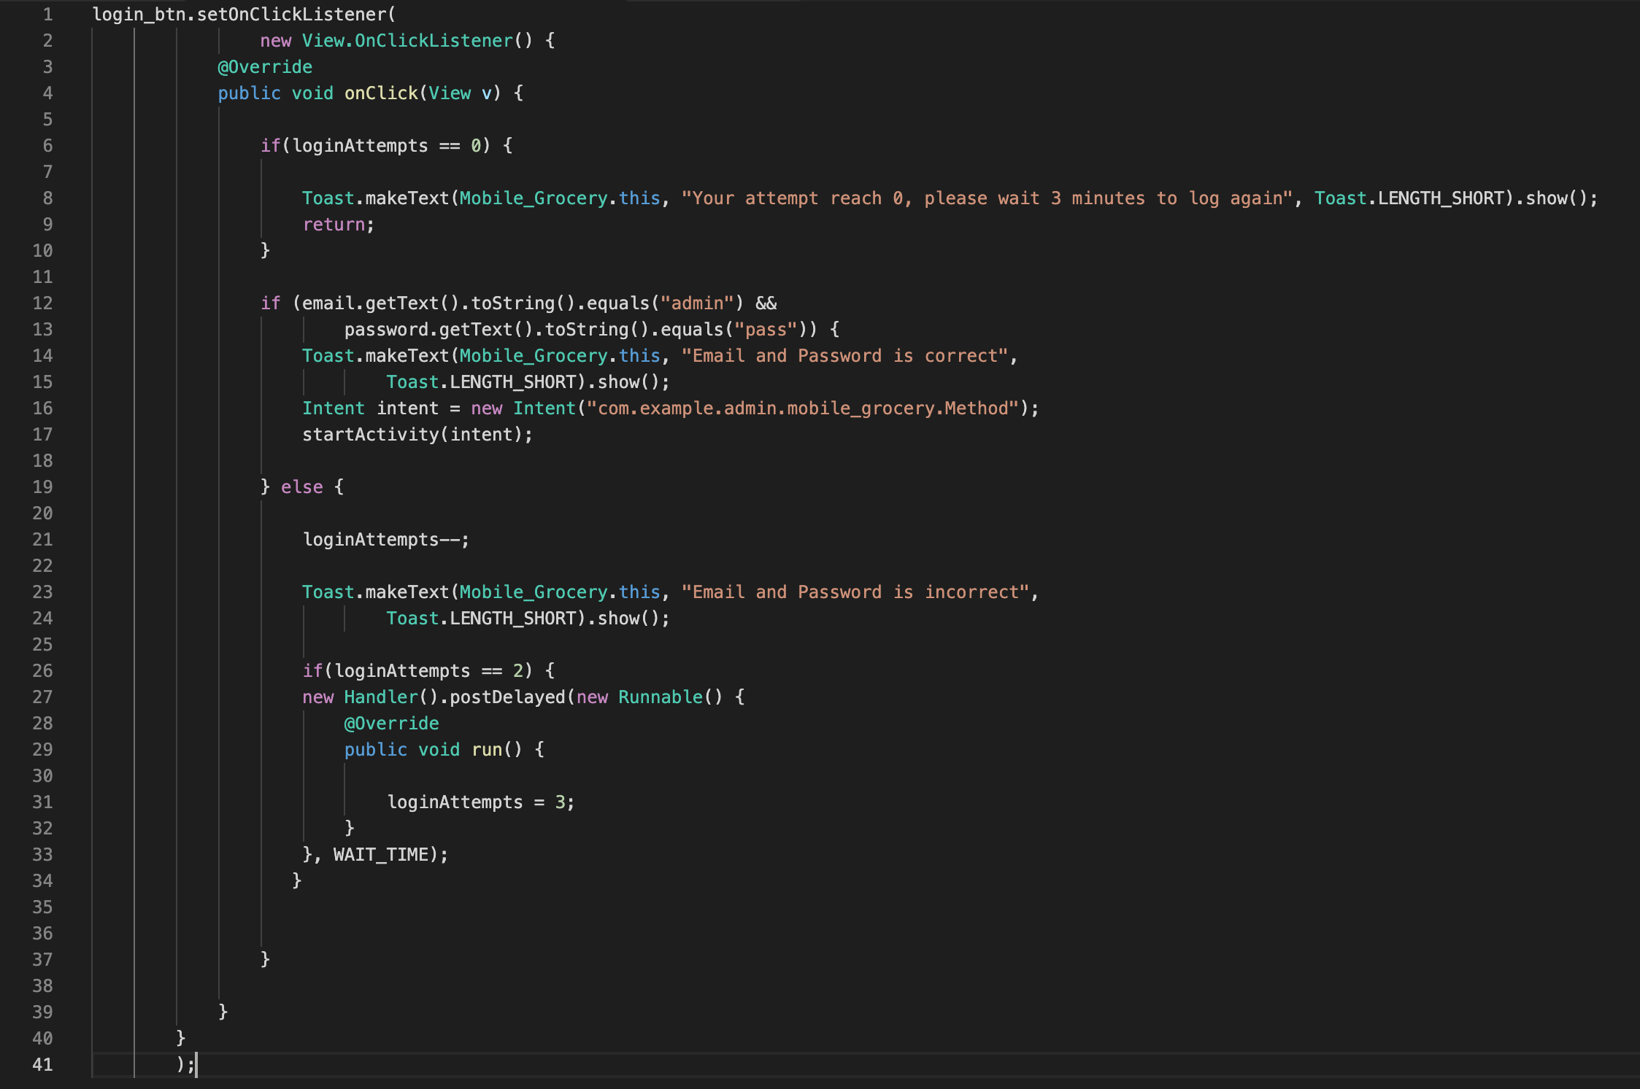 | Solution : implémentation de ce code
4.7 | MSTG-AUTH-7 | Les sessions sont dévalidées sur le point terminal distant après une période d'inactivité donnée et les jetons d'accès associés expirent. |  |  |  |  |  | Fail | pas de contrôle sur l'API
4.8 | MSTG-AUTH-8 | L'authentification biométrique, lorsqu'elle est utilisée, n'est pas basée sur des évènements (c'est-à-dire l'utilisation d'une API qui retourne simplement "vrai" ou "faux"). A la place, son utilisation est basée sur le déverrouillage du trousseau d'accès / du magasin de clé (keychain / keystore). |  |  |  | Test Case | Test Case
4.9 | MSTG-AUTH-9 | Un second facteur d'authentification est disponible sur le point terminal distant et l'exigence d'authentification à deux facteurs est mise en application de façon systématique.
4.10 | MSTG-AUTH-10 | Les transactions sensibles requièrent une authentification améliorée.
4.11 | MSTG-AUTH-11 | L'application informe les utilisateurs de toutes les activités critiques sur leurs comptes. Les utilisateurs ont accès à la liste des appareils utilisés pour accéder à leurs comptes, accès aux informations contextuelles (adresse IP, localisation, etc...), et peuvent bloquer certains appareils.
4.12 | MSTG-AUTH-12 | Des modèles d'autorisation doivent être définis et mis en oeuvre au niveau du point terminal distant. |  |  |  |  |  | N/A

Network Communication Requirements

ID | MSTG-ID | Detailed Verification Requirement | L1 | L2 | R | Android | iOS | Status

5.1 | MSTG-NETWORK-1 | Les données sont cryptées sur le réseau en utilisant TLS. Le canal sécurisé est utilisé systématiquement à travers toute l'application. |  |  |  |  |  | Fail | pas de contrôle sur l'API, communication http =>pas de TLS possible
5.2 | MSTG-NETWORK-2 | Les réglages de TLS sont en ligne avec les meilleures pratiques, ou aussi proches que possible dans le cas où le système d'exploitation ne supporte pas les standards recommandés. |  |  |  | N/A | Test Case | Fail | pas de contrôle sur l'API, communication http =>pas de TLS possible
5.3 | MSTG-NETWORK-3 | L'application valide le certificat X.509 du point terminal distant lors de l'établissement du canal sécurisé. Seuls les certificats signés par une CA de confiance sont acceptés. |  |  |  | Test Case | Test Case | Fail | pas de contrôle sur l'API, communication http =>pas de TLS possible
5.4 | MSTG-NETWORK-4 | Soit l'application utilise son propre magasin de certificats, ou bien elle épingle le certificat du point terminal ou sa clé publique, et par là n'établit pas de connexion avec des points terminaux qui proposent des certificats ou des clés différents, même s'ils sont signés par des CA de confiance. |  |  |  | Test Case | Test Case
5.5 | MSTG-NETWORK-5 | L'application ne repose pas sur un canal de communication non-sécurisé unique (e-mail ou SMS) pour les opérations critiques telles que l'enregistrement ou la récupération de compte.
5.6 | MSTG-NETWORK-6 | L'application implémente l'état de l'art en termes de connectivité et de librairies de sécurité. |  |  |  | Test Case | N/A

Platform Interaction Requirements

ID | MSTG-ID | Detailed Verification Requirement | L1 | L2 | R | Android | iOS | Status

6.1 | MSTG-PLATFORM-1 | L'application ne demande qu'une série minimum de permissions nécessaires. |  |  |  | Test Case | Test Case | Pass
6.2 | MSTG-PLATFORM-2 | Toutes les entrées provenant de sources externes ainsi que des utilisateurs sont validées et si nécessaire assainies. Ceci inclut les données reçues via l'interface utilisateur, les mécanismes IPC tel que les intentions, les URL propres à l'application et les sources sur le réseau. |  |  |  | Test Case | N/A | Fail | pas de solution trouvée
6.3 | MSTG-PLATFORM-3 | L'application n'exporte pas de fonctionnalité sensible via des schémas d'URL propres à l'application, à moins que ces mécanismes ne soient correctement protégés. |  |  |  | Test Case | Test Case | N/A
6.4 | MSTG-PLATFORM-4 | L'application n'exporte pas de fonctionnalité sensible à travers les possibilités IPC, à moins que ces mécanismes ne soient correctement protégés. |  |  |  | Test Case | Test Case | N/A
6.5 | MSTG-PLATFORM-5 | JavaScript est désactivé dans les WebViews à moins qu'il ne soit explicitement requis. |  |  |  | Test Case | Test Case | Pass | aucune webview
6.6 | MSTG-PLATFORM-6 | Les WebViews sont configurées pour ne permettre que le jeu minimum de gestionnaires de protocoles requis (idéalement, seul https est supporté). Les gestionnaires potentiellement dangereux, tels que ceux pour les fichiers, les appels téléphoniques ou l'identifiant de l'application sont désactivés. |  |  |  | Test Case | Test Case | Pass | aucune webview
6.7 | MSTG-PLATFORM-7 | Dans le cas où des méthodes natives de l'application sont exposées à une WebView, il convient de valider que la WebView ne rend que le JavaScript contenu dans le package de l'application. |  |  |  | Test Case | Test Case | Pass | aucune webview
6.8 | MSTG-PLATFORM-8 | La désérialisation des objets, s'il en existe, est implémentée à l'aide d'API de sérialisation de confiance. |  |  |  | Test Case | Test Case | N/A
6.9 | MSTG-PLATFORM-9 | L'application doit se protéger contre les attaques par recouvrement. (Android seulement) |  |  |  | Test Case | N/A
6.10 | MSTG-PLATFORM-10 | Le cache, le stockage et les ressources téléchargées (JavaScript, etc.) d'une WebView doivent être supprimés avant que la WebView soit détruite.
6.11 | MSTG-PLATFORM-11 | Vérifier que l'application n'autorise pas l'utilisation des claviers tiers personnalisés lors de la saisie des données sensibles. (iOS seulement)

Code Quality and Build Setting Requirements

ID | MSTG-ID | Detailed Verification Requirement | L1 | L2 | R | Android | iOS | Status

7.1 | MSTG-CODE-1 | L'application est signée et livrée avec un certificat en cours de validité, dont la clé privée est correctement protégée. |  |  |  | Test Case | Test Case | Pass | L'APK est signé et livré avec un certificat en cours de validité, la clef privé est en sécurité.
7.2 | MSTG-CODE-2 | L'application a été générée en mode release avec des réglages appropriés à ce mode (c.a.d. sans les possibilités de déboggage). |  |  |  | Test Case | Test Case | Pass
7.3 | MSTG-CODE-3 | Les symboles pour le déboggage ont été enlevés des binaires natifs. |  |  |  | Test Case | Test Case | Pass
7.4 | MSTG-CODE-4 | Le code de déboggage et le code d'assistance au développement (e.g. code de test, portes dérobées, paramètres cachés) ont été enlevés de l'application et celle-ci ne journalise ni de messages d'erreur inutilement longs ni de messages de déboggage. |  |  |  | Test Case | Test Case | Pass
7.5 | MSTG-CODE-5 | Tous les composants utilisés par l'application provenant de sources externes, notamment les librairies et les frameworks, ont été identifiés et analysés à la recherche de vulnérabilités connues. |  |  |  | Test Case | Test Case | Pass | Nous n'utilisons pas de librairie dépréciée
7.6 | MSTG-CODE-6 | L'application intercepte et gère les exceptions potentielles. |  |  |  | Test Case | Test Case | Fail |  | Solution: utilisation de cette architecture de méthode dans notre application.
7.7 | MSTG-CODE-7 | La logique de gestion des erreurs dans les contrôles de sécurité refuse tout accès par défaut. |  |  |  | Test Case | N/A | Fail | pas de gestion d'erreur
7.8 | MSTG-CODE-8 | Dans le code non-géré, la mémoire est allouée, libérée et utilisée de façon sécurisée. |  |  |  | Test Case | Test Case | Fail | non
7.9 | MSTG-CODE-9 | Les fonctionnalités de sécurité intégrées dans les outils de la chaîne de génération, par exemple ceux pour la minification de byte-code, pour la protection de la pile, pour le support PIE ou le comptage de références automatiques, sont activées. |  |  |  | Test Case | Test Case | N/A

Resilience Requirements

ID | MSTG-ID | Detailed Verification Requirement | L1 | L2 | R | Android | iOS | Status

8.1 | MSTG-RESILIENCE-1 | L'application détecte et réagit à la présence d'appareils rootés ou jailbreakés soit en alertant l'utilisateur ou en mettant fin à l'application. |  |  |  | Test Case | Test Case | Pass | une methode sur l'activité principale détecte si l'appareil utilisé lance l'application en tant que root, si c'est le cas elle stoppe l'activité principale
8.2 | MSTG-RESILIENCE-2 | L'application empêche le déboggage et / ou réagit à la présence d'un déboggeur. Tous les protocoles de déboggage disponibles doivent être couverts. |  |  |  | Test Case | Test Case | Pass | dans le manifeste le debug est passé à false
8.3 | MSTG-RESILIENCE-3 | L'application détecte et réagit à la modification de fichiers exécutables et de données critiques au sein de son bac à sable. |  |  |  | Test Case | Test Case | Fail | pas de dispositif mis en place, le ficheir basket.json et le fichier des shared pref peuvent être modifié sans que l'application ne s'en rende compte
8.4 | MSTG-RESILIENCE-4 | L'application détecte et réagit à la présence d'outils et de frameworks de rétro-ingénierie courants sur l'appareil. |  |  |  | Test Case | Test Case | Fail | pas de solution trouvée
8.5 | MSTG-RESILIENCE-5 | L'application détecte et réagit à son exécution dans un émulateur. |  |  |  | Test Case | Test Case | Fail | 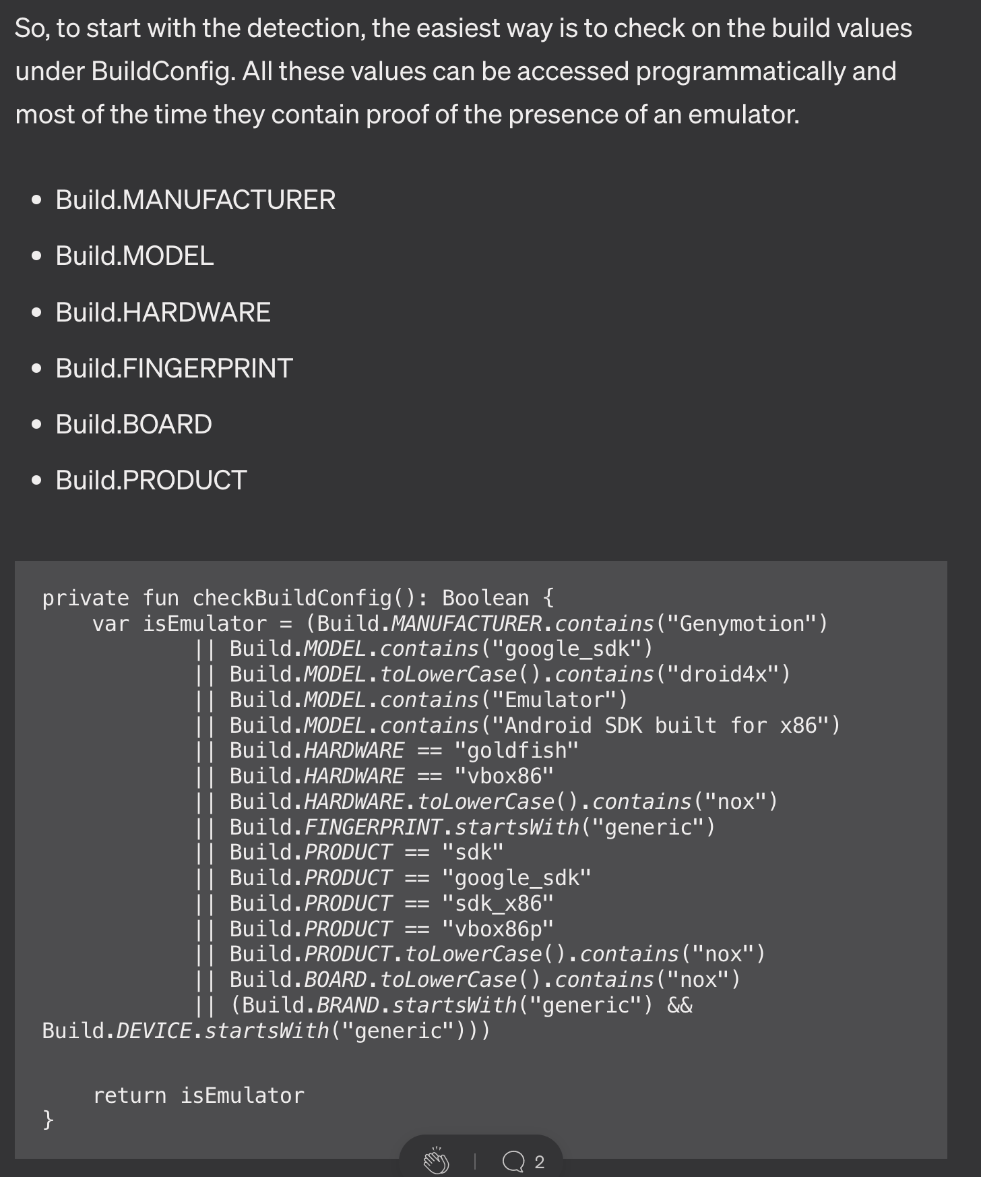 | 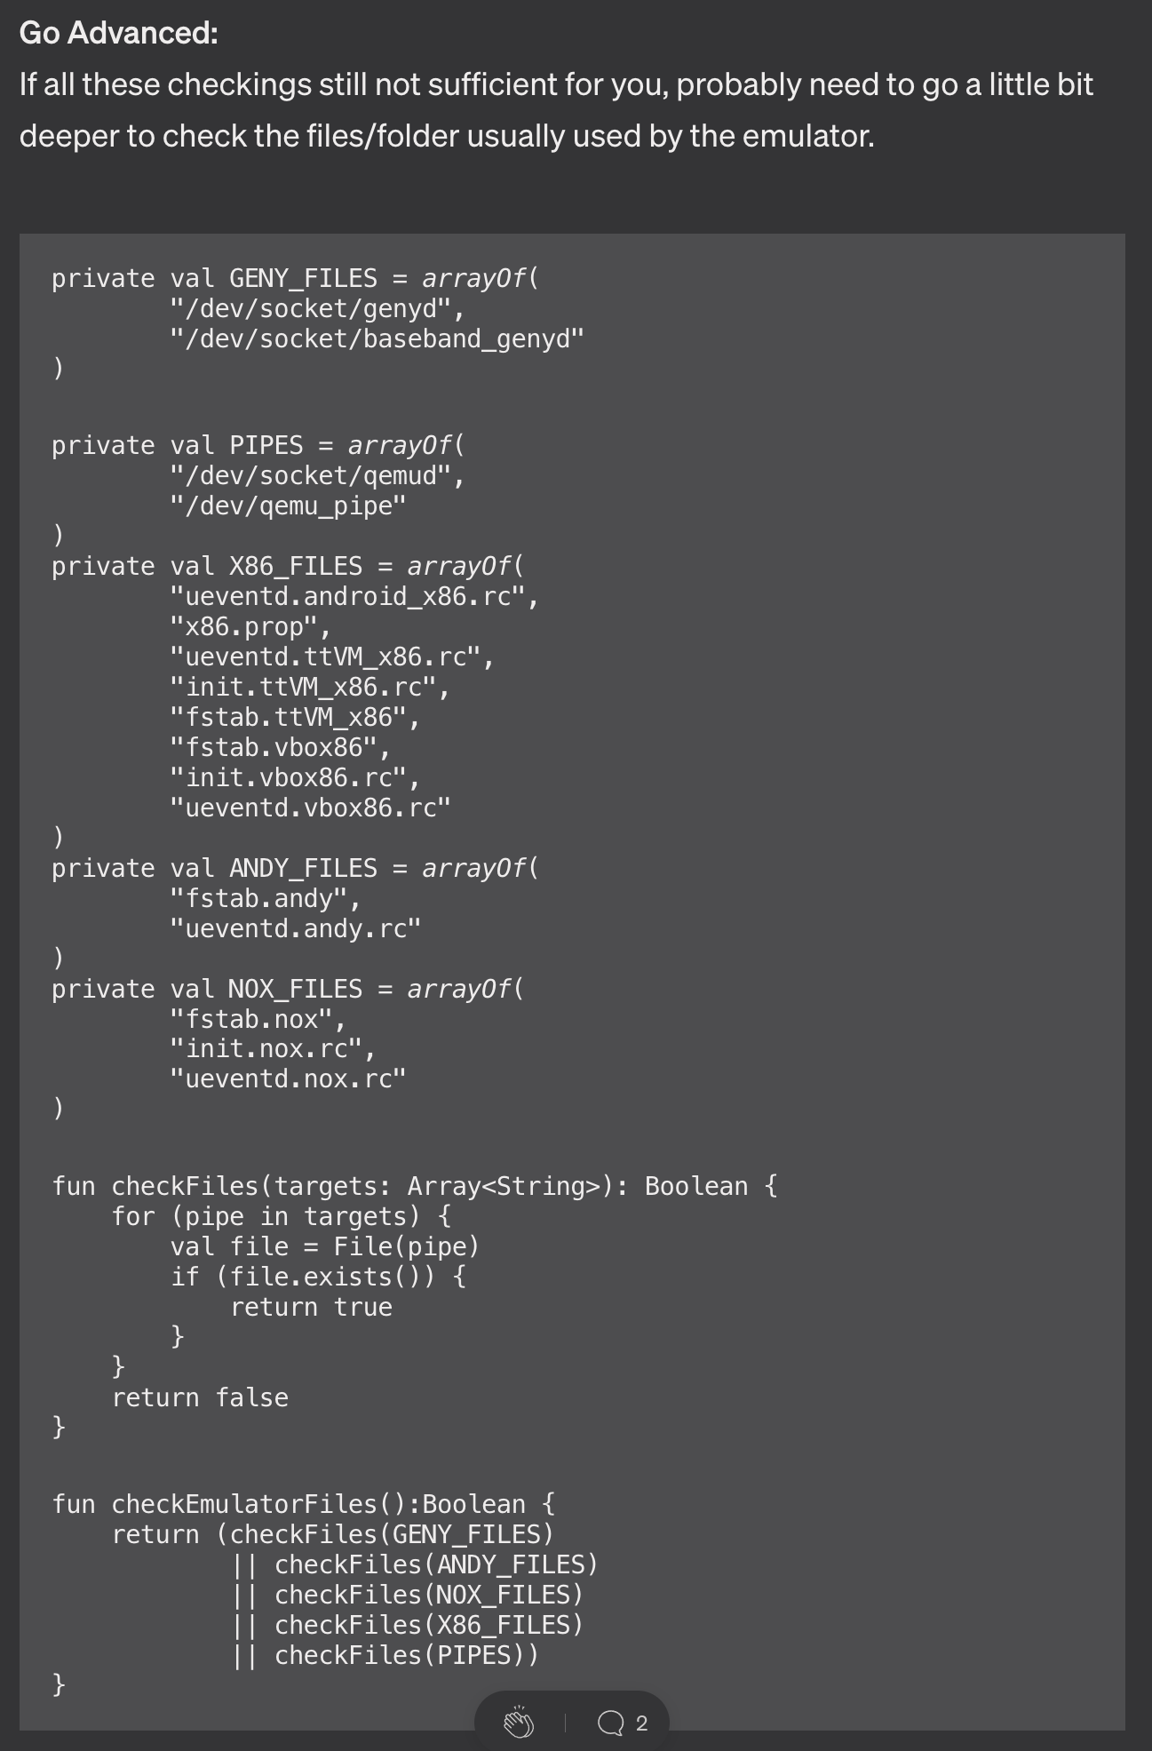
8.6 | MSTG-RESILIENCE-6 | L'application détecte et réagit à la modification de code et de données dans son espace mémoire. |  |  |  | Test Case | N/A | Fail | pas de solution trouvée
8.7 | MSTG-RESILIENCE-7 | L'application implémente plusieurs mécanismes parmi les catégories de défense (8.1 à 8.6). Il convient de noter que la résilience augmente avec la quantité et la diversité de l'originalité des mécanismes utilisés. |  |  |  |  |  | Pass | seulement 2
8.8 | MSTG-RESILIENCE-8 | Les mécanismes de détection déclenchent des réponses de différents types, notamment des réponses invisibles de retardement de l'attaque. |  |  |  |  |  | Fail | non
8.9 | MSTG-RESILIENCE-9 | L'obscurcissement est mis en oeuvre par des défenses programmatiques qui, à leur tour, entravent le dé-obscurcissement via l'analyse dynamique. |  |  |  | Test Case | Test Case | Fail | non
8.10 | MSTG-RESILIENCE-10 | L'application implémente un mécanisme de 'liaison avec l'appareil' utilisant une empreinte de l'appareil dérivée de multiples propriétés uniques à cet appareil. |  |  |  | Test Case | Test Case | Fail | non
8.11 | MSTG-RESILIENCE-11 | Tous les fichiers exécutables et les librairies appartenant à l'application sont soit chiffrés au niveau du fichier et / ou le code important et les segments de données à l'intérieur des exécutables sont chiffrés ou compactés. Une analyse statique triviale ne révèle pas de code important ou de données. |  |  |  | N/A | Test Case | Fail | non
8.12 | MSTG-RESILIENCE-12 | Si le but de l'obscurcissement est de protéger des traitements sensibles, le schéma d'obscurcissement utilisé est à la fois approprié à la tâche considérée et est résistant envers les méthodes de dé-obscurcissement manuelles et automatiques, en prenant en considération les recherches disponibles. L'efficacité du schéma d'obscurcissement doit être validée à travers du test manuel. Il convient de noter que les fonctionnalités d'isolation au niveau matériel doivent être mises en pratique de préférence à l'obscurcissement toutes les fois que cela est possible. |  |  |  |  |  | N/A
8.13 | MSTG-RESILIENCE-13 | Pour une défense en profondeur, en plus d'avoir un durcissement efficace des parties communicantes, le chiffrement des données utilisées au niveau de l'application peut être appliqué pour entraver l'écoute. |  |  |  |  |  | Fail

